výsledky
č. jedince | čas (s)
1 | 8
2 | 7
3 | 8
4 | 9
5 | 8
6 | 9
7 | 8
průměr (s) | 8.14
medián (s) | 8.00
směrodatná odchylka (s) | 0.69

postup Excel
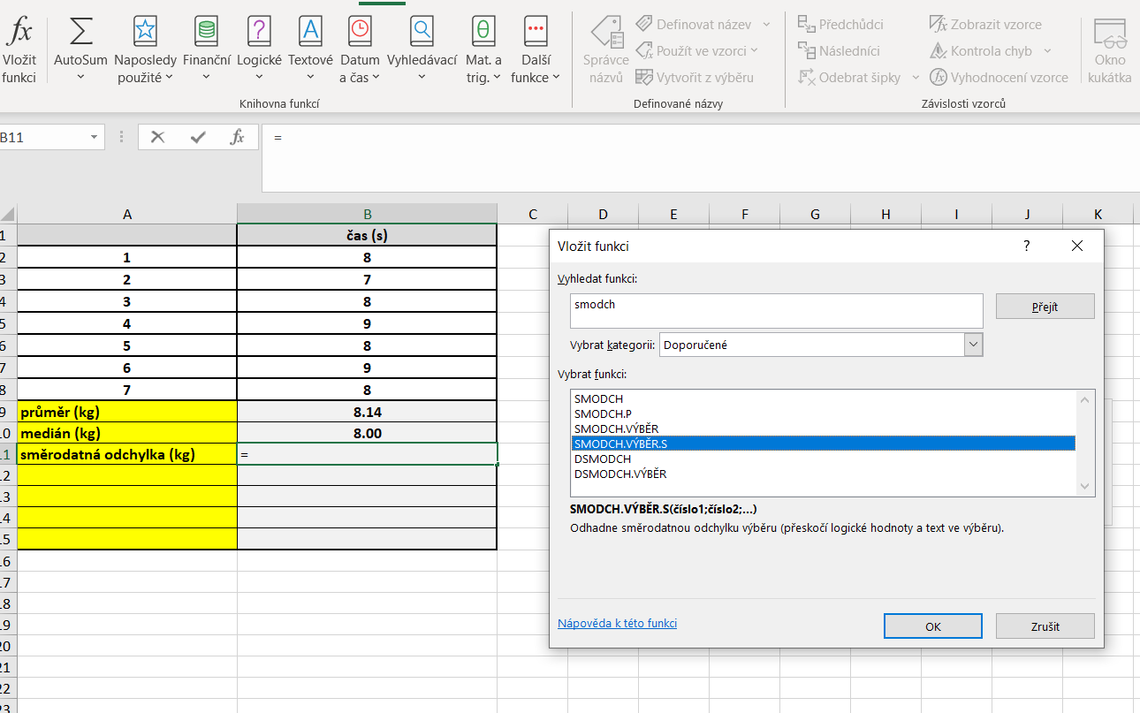
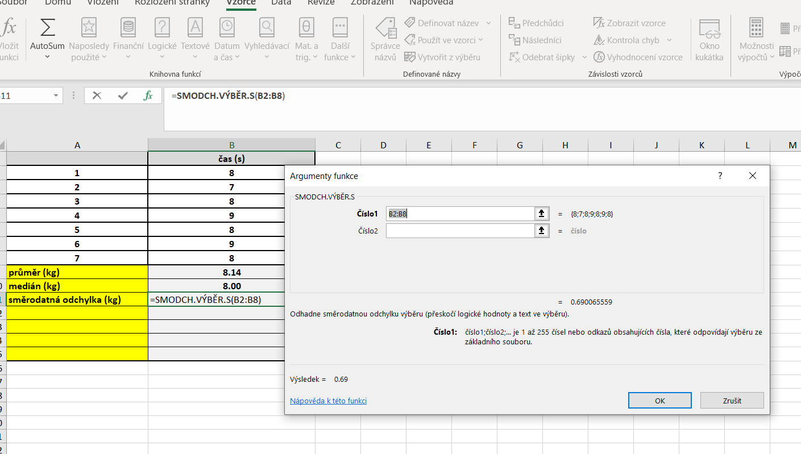
č. jedince | čas (s) | PRŮMĚR: | Kurzor umístíme do buňky, ve které chceme mít výsledek příslusného parametru.
1 | 8 |  | V hlavním menu v nabídce "Vzorce" si vybereme "Vložit funkci" a následně si zvolíme "Průměr".
2 | 7 |  | Průměr počítáme vždy pouze z hodnot daného výběrového souboru.
3 | 8
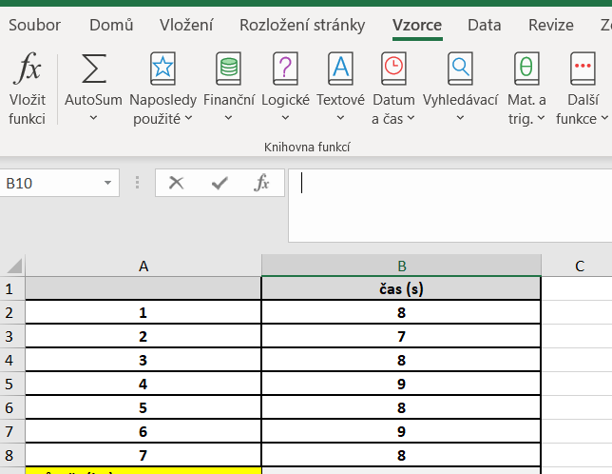
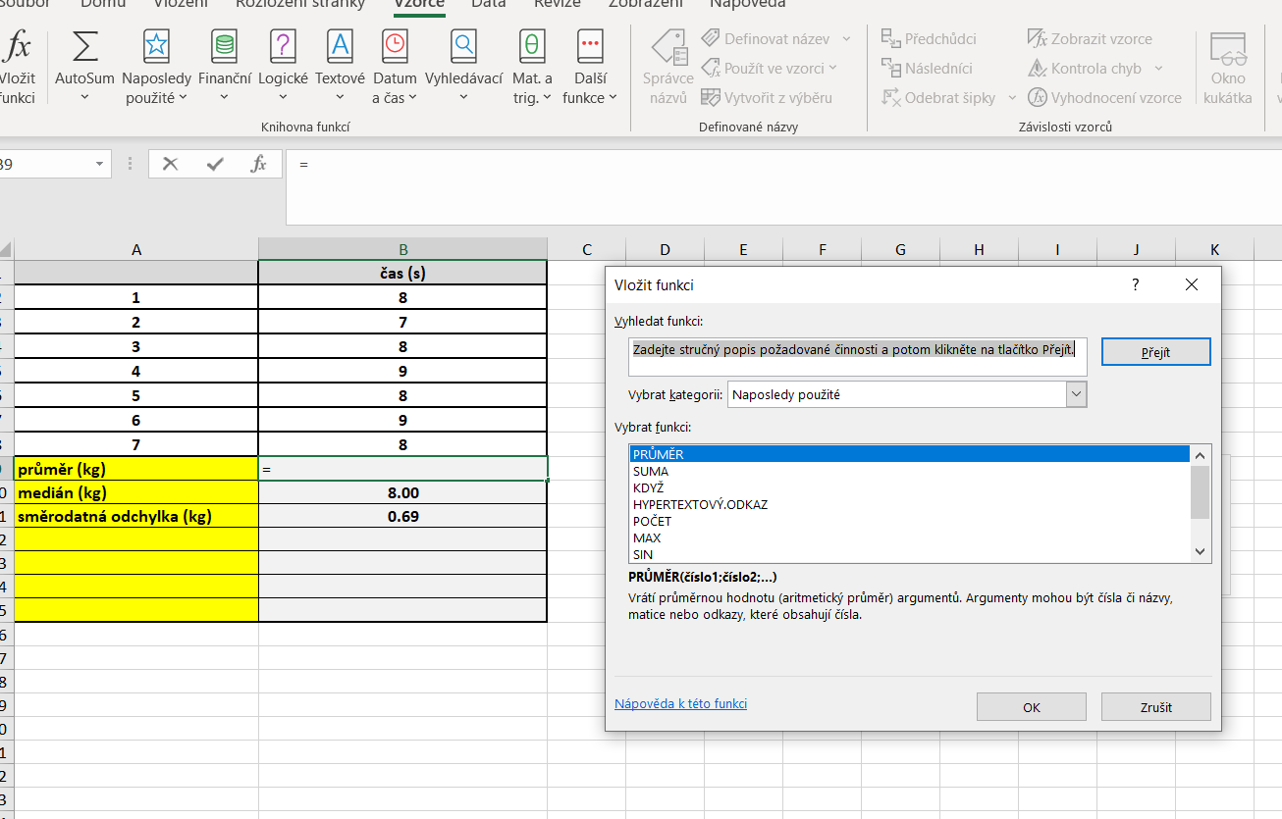
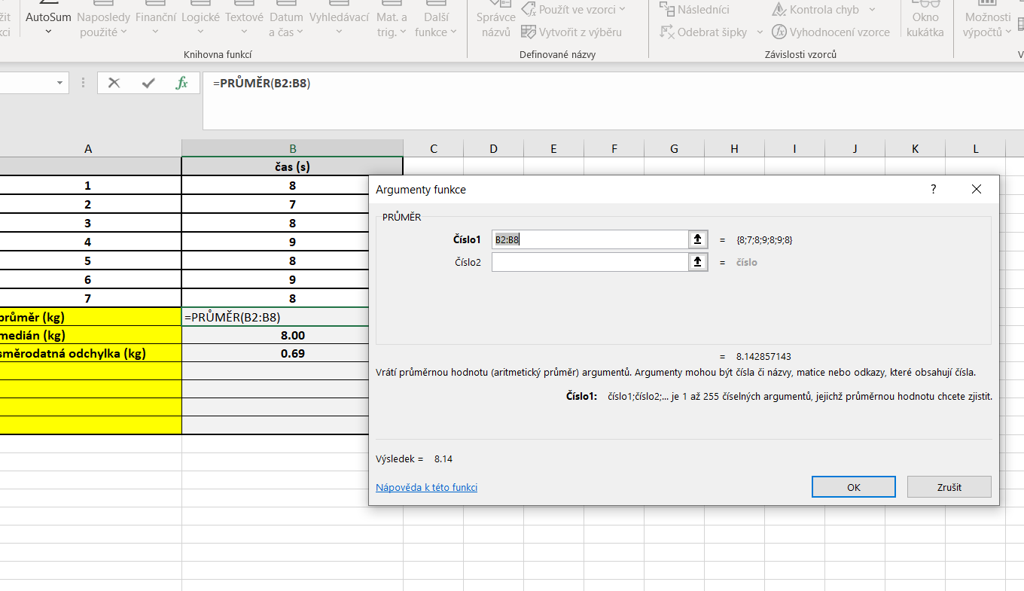
4 | 9
5 | 8
6 | 9
7 | 8
průměr (s) | 8.14
medián (s) | 8.00
směrodatná odchylka (s) | 0.69

 |  | MEDIÁN: | Kurzor umístíme do buňky, ve které chceme mít výsledek příslusného parametru.
 |  |  | V hlavním menu v nabídce "Vzorce" si vybereme "Vložit funkci" a následně si zvolíme "Median"
 |  |  | Medián počítáme vždy pouze z hodnot daného výběrového souboru.
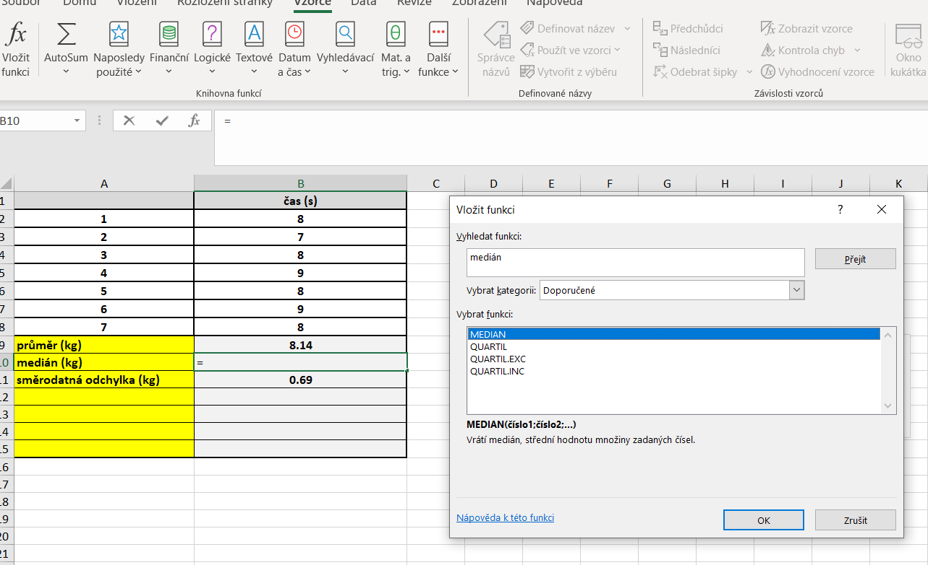
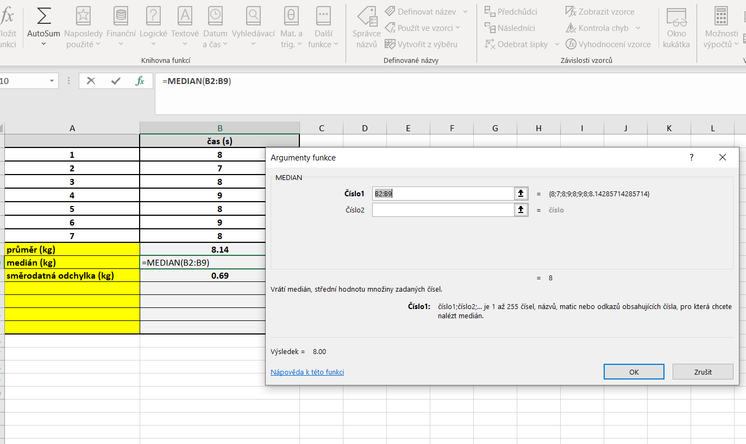

 |  | SD | Kurzor umístíme do buňky, ve které chceme mít výsledek příslusného parametru.
 |  |  | V hlavním menu v nabídce "Vzorce" si vybereme "Vložit funkci" a následně si zvolíme "Smodch.vyber.S"
 |  |  | Směrodatnou odchylku počítáme vždy pouze z hodnot daného výběrového souboru.

postup Unistat
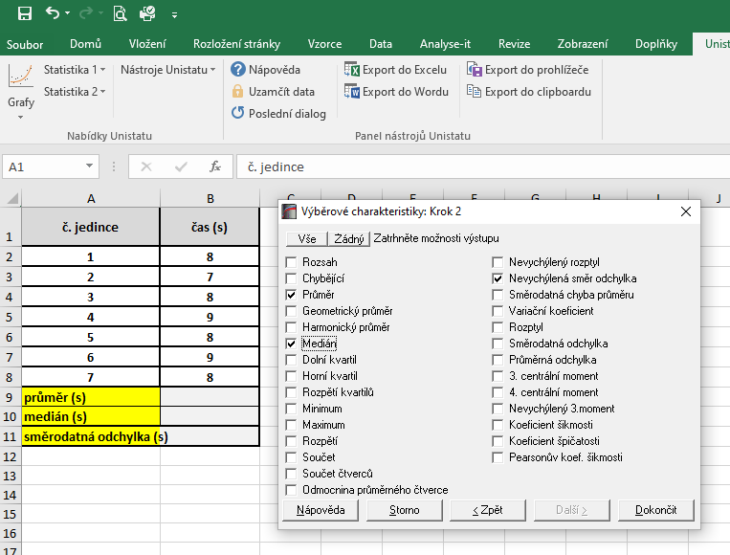
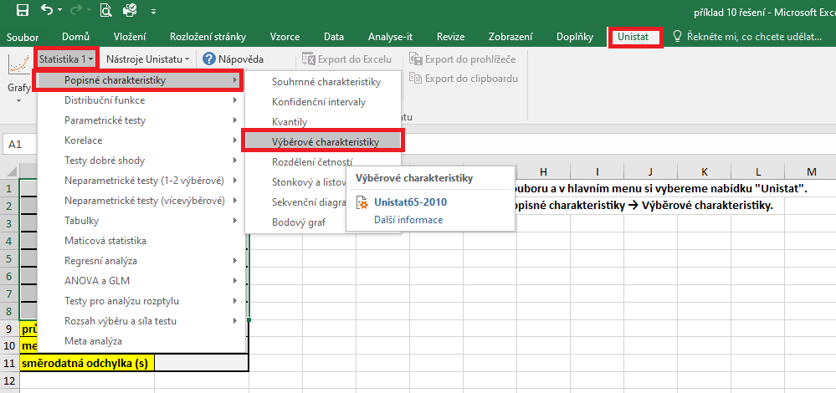
č. jedince | čas (s) | Označíme si zdrojová data výběrového souboru a v hlavním menu si vybereme nabídku "Unistat".
1 | 8 | Dále si zvolíme nabídky: Statistika 1 → Popisné charakteristiky → Výběrové charakteristiky.
2 | 7
3 | 8
4 | 9
5 | 8
6 | 9
7 | 8
průměr (s)
medián (s)
směrodatná odchylka (s)

 |  | V následujícím dialogovém okně zvolíme nabídku "NE".



 |  | V následujícím dialogovém okně si vybereme zdrojová data, která chceme statisticky hodnotit a přesuneme do kolonky vybrané proměnné.
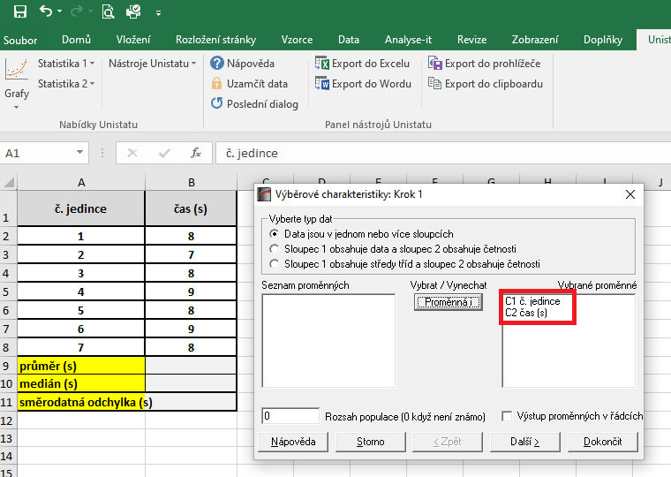

 |  | V následujícím dialogovém okně si označíme parametry, které chceme počítat.
 |  | Pro směrodatnou odchylku je nutné používat nabídku nevychýlená směrodatná odchylka.

